1.Analisi Vendite Mensili
Spesa Totale di ogni mese
Anno | Num | Mese | Totale
2022 | 1 | January | 2,517.32
2022 | 2 | February | 2,083.31
2022 | 3 | March | 3,013.55
2022 | 4 | April | 3,096.66
2022 | 5 | May | 2,583.50
2022 | 6 | June | 2,191.73
2022 | 7 | July | 1,556.35
2022 | 8 | August | 2,460.69
2022 | 9 | September | 2,127.31
2022 | 10 | October | 1,852.54
2022 | 11 | November | 2,591.98
2022 | 12 | December | 2,355.87

2.Prodotti più venduti
Codice | Prodotto | Quantita
3577 | Prodotto 3477 | 17
856 | Prodotto 756 | 16
4023 | Prodotto 3923 | 13

Quantità acquistata vs Utile Generato
 | INTENDENDO COME VENDITA ANCHE PRODOTTI NON CONSEGNATI
Codice | Prodotto | Quantita | Vendita
3577 | Prodotto 3477 | 17 | 195.19
856 | Prodotto 756 | 16 | 102.29
4023 | Prodotto 3923 | 13 | 76.24
2651 | Prodotto 2551 | 11 | 145.01
2342 | Prodotto 2242 | 10 | 94.36
2947 | Prodotto 2847 | 10 | 77.20
125 | Prodotto 25 | 9 | 79.28
151 | Prodotto 51 | 9 | 35.35
311 | Prodotto 211 | 9 | 33.36
316 | Prodotto 216 | 9 | 93.14

5.Categoria Migliore
Categoria | Vendite
Abbigliamento | 175

Libri | 865
Abbigliamento | 834
Elettroinca | 768

Categoria | Vendite
Libri | 865

Vendita prodotti per categoria

7.Riuscita Consegne
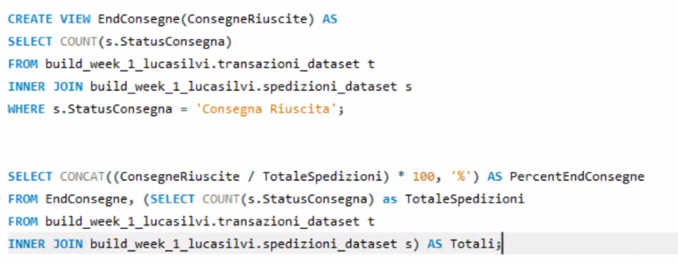
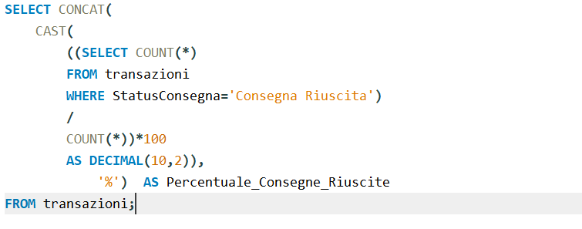
Consegne RIUSCITE
48.80%

12.Registrazioni Mensili
Mese | Registrazioni
2023-01-01 | 17
2022-12-01 | 431
2022-11-01 | 381
2022-10-01 | 406
2022-09-01 | 435
2022-08-01 | 407
2022-07-01 | 452
2022-06-01 | 419
2022-05-01 | 415
2022-04-01 | 448
2022-03-01 | 438
2022-02-01 | 358
2022-01-01 | 393
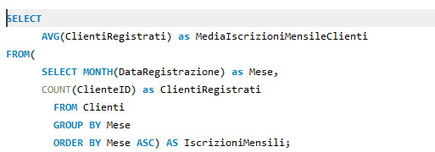

MEDIA REG | 416.667

